百度AI功能图谱
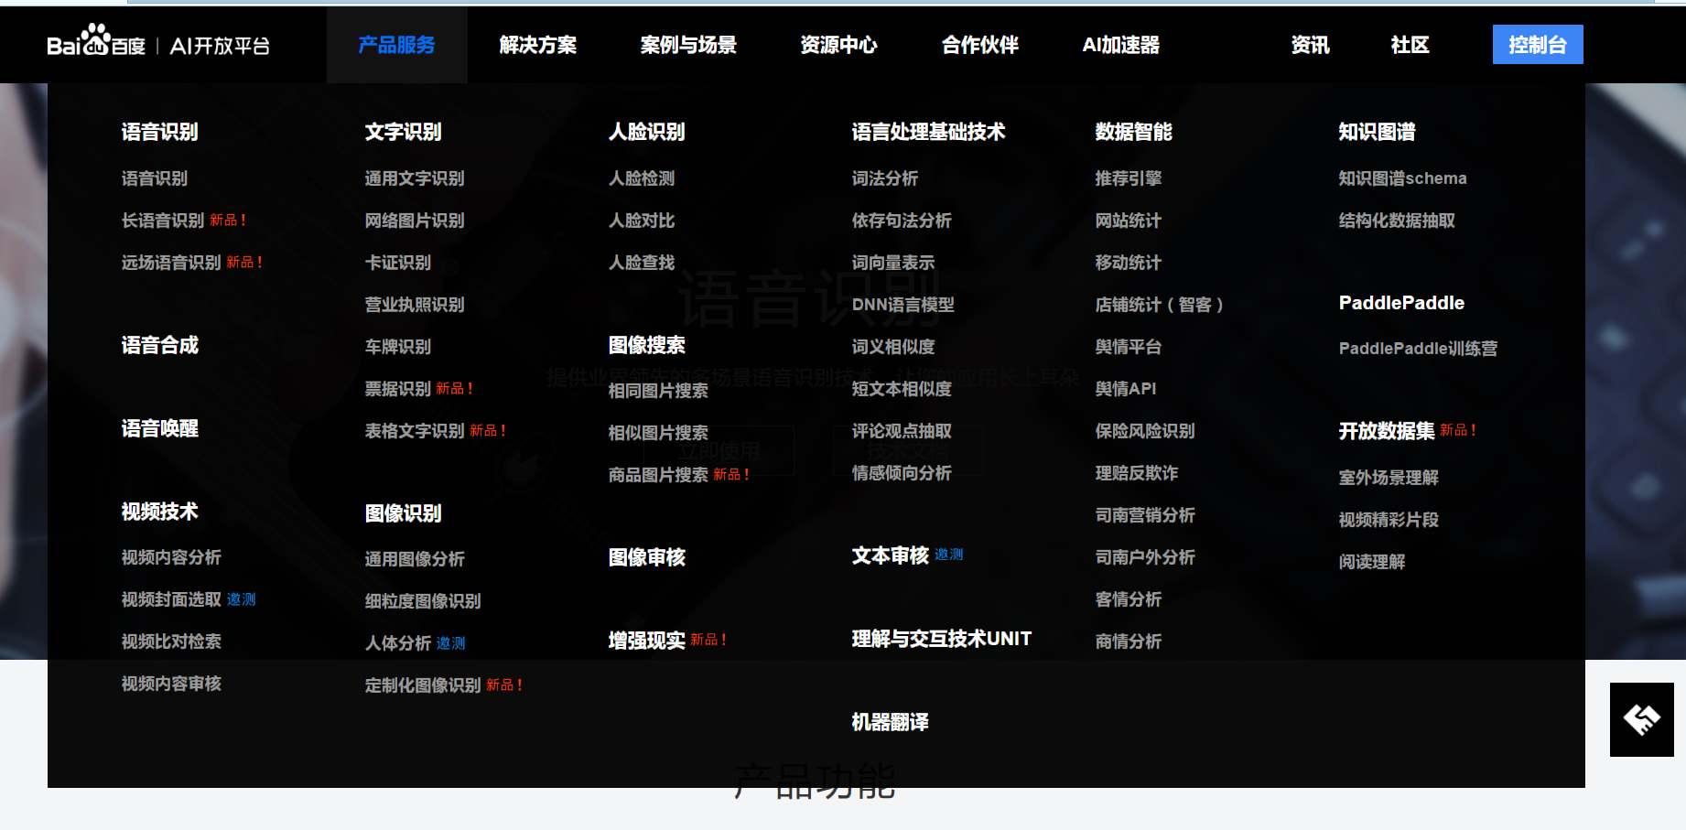
应用方向 | 具体应用方向 | 功能 | 细分领域 | 细分领域功能 | 技术 | 准确率（及以上） | 备注
语音识别 | 语音识别 | 高精度的语音识别服务， 多场景智能语音交互 | 1.社交聊天 2.游戏娱乐 3.语音输入法 4.语音搜索 | 1.实时发送语音，支持方言 2.语音聊天转文字，让用户在操作的同时也可看到聊天内容 3.摆脱生僻字和拼音障碍，将所输入文字，直接用语音的方式输入，让输入法更加便捷 4.搜索内容直接以语音的方式输入，让搜索更加高效 | NLP | 90%
 | 长语音识别 | 可快速准确的将长时间的语音 转化为文字 | 1.会议记录 2.实时字幕 3.语音笔记 | 1.将会议上的音频转换为文字信息，方便后期的文字处理和内容存档，省去会议记录的人力和时间成本 2.将直播、视频、现场演讲等音频进行实时的字幕转换，降低理解成本，提升用户体验 3.可将笔记、总结等，通过语音的方式转为文字，进行记录，大幅提升了用户的录入效率 | NLP
 | 远场语音识别 | 有效消除噪音，同时 对目标说话人声音进行增强 | 1.机器人语音交互 2.智能家居 | 1.解决人机交互中，距离较远带来的识别率较低的问题，让人机对话更加方便 2.让用户，即使在三至五米的距离，也可对智能家居进行语音操作 | NLP
语音合成 | 语音合成 | 输入文字转换语音支持语速 、音调、音量、音频编码设置 | 1.文学有声阅读 2.任务播报 | 1.将文学小说作品进行高质量的朗读 2.将游戏场景中的公告、任务或派单信息通过语音播报 | DNN
语音唤醒 | 语音唤醒 | 在设备或软件中预置唤醒词，当用户 发出该语音指令时，设备便从休眠状态中被唤醒 | 1.智能硬件唤醒 2.车载应用唤醒 | 1.通过预设的关键词即可将智能硬件从休眠状态唤醒 2.通过预设的关键词，在开车过程中，即可将所需应用唤醒，执行相应操作
视频技术 | 视频内容分析 | 对视频进行语音、文字、人脸、物体 、场景多维度分析，输出视频泛标签 | 1.视频分类 2.视频公众人物识别 3.视频语音识别 4.视频细粒度识别 5.视频OCR 6.泛标签提取 | 1.对视频语音及图像的综合分析,对视频内容理解后形成分类标签 2.识别视频中出现的明星 3.针对视频场景优化,精准识别视频中的语音内容 4.精细化识别视频中出现的物体种类、型号和详细特征 5.适配复杂背景，精准识别视频画面中包括字幕、标题、弹幕等关键内容 6.将识别结果进行多次校对和关键字提取,得到最精准的标签 | DL NLP
 | 视频封面选取 | 自动截取视频中的精彩片段或单张画面 作为视频封面，提升视频的点击率和用户体验 | 1.精彩视频推荐 2.直播精彩封面图 | 1.快速为长/短视频选出最具代表性的高质封面，提升用户的视觉体验，便于快速筛选视频，提升用户留存 2.为直播内容生成最精彩的封面，把最具吸引力的内容呈现出来，有效帮助提升直播内容的点击率 | DL
 | 视频对比检索 | 支持根据图片、视频检索包含相同片段的视频，输出图片中 源视频出现时间点或视频中重叠时间起止点和重复率 | 1.以图搜影 2.以影搜影 3.视频去重 | 1.基于指定图像，快速查询其所属哪部影视剧，以及出现的时间点 2.基于指定短视频，快速查询其所属哪部完整影视剧，以及出现的时间片段 3.基于指定短视频，快速查询与其包含相同片段的短视频，用于视频去重
 | 视频内容审核 | 检测视频中的语音、文字、图像，及时发现涉黄、涉暴、 政治敏感、广告、违禁品，自动大幅减少人工审核 | 1.UGC短视频审核 2.直播平台内容审核 | 1.快速检测和过滤违规内容，大大减少人工审核的工作量 2.实时的对语音、文字、画面等进行内容检测和审核，实现对主播内容的有效监管，控制业务风险
文字识别 OCR | 通用文字识别 | 支持多场景、多语言的文字检测识别 | 1.拍照/涂抹识别 2.内容审核与监管 3.医疗单据识别 4.金融行业资料电子化 5.视频内容分析 | 1.在书摘、笔记、搜索、翻译等移动应用中，实现拍照自动识别文字、涂抹识别指定区域文字 2.识别图像和视频中的违规文字内容，进行违规处理和风险管控 3.医疗单据识别 | DL | 90%
 | 网络图片识别
 | 卡证识别
 | 营业执照识别
 | 车牌识别
 | 票据识别
 | 表格文字识别
图像识别 | 通用图像分析
 | 细粒度图像识别
 | 人体分析

深度学习开源框架
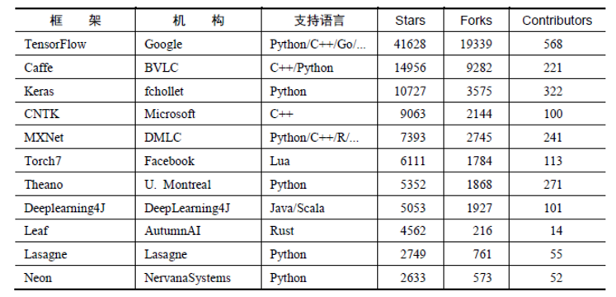
 | 链接

2017-01-01 | http://blog.csdn.net/jaccen2012/article/details/78523860
 | https://zhuanlan.zhihu.com/p/25303883
TensorFlow
Caffe
MXnet
paddlepaddle

